Estadísticas
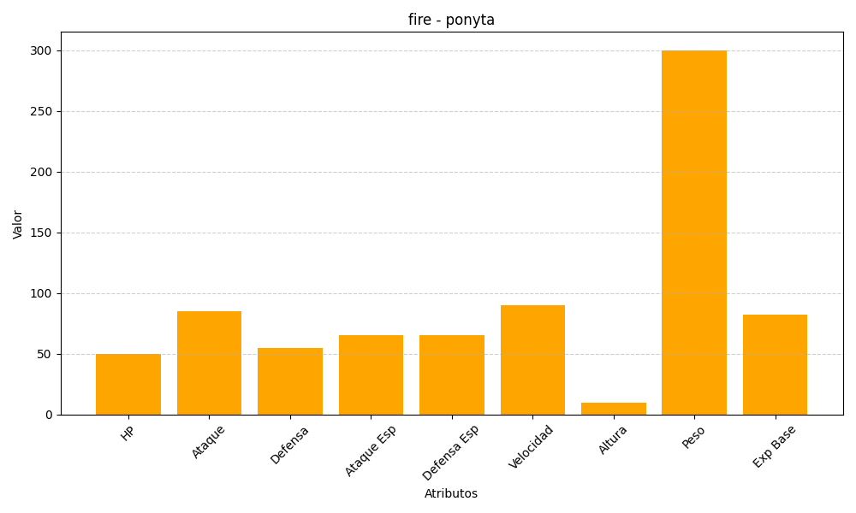
ID | Nombre | Tipo | HP | Ataque | Defensa | Ataque Especial | Defensa Especial | Velocidad | Altura | Peso | Experiencia Base
77 | ponyta | fire | 50 | 85 | 55 | 65 | 65 | 90 | 10 | 300 | 82

